상품제안서
로얄그래프톤 보온보냉 텀블러 2종세트 420ML+360ML | 상품코드: S26345

 |  |  |  |  |  |  | 02-713-8555 | www.synergygift.co.kr
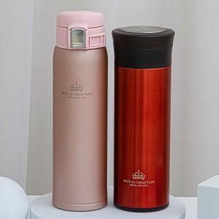

【상세/제작정보】

【인쇄/포장옵션】 | 실크, 레이저 / 종이상자

【공급단가】 | 수량 | 50~ | 100~ | 500~ | 1,000~ | 2,000~
*VAT별도 | 단가 | 18,760원 | 18,070원 | 17,370원 | 16,680원 | 16,260원

【상품 URL】 | https://www.synergygift.co.kr:443/src/goods_detail.php?gdno=26345

